手順書_マクロ無し
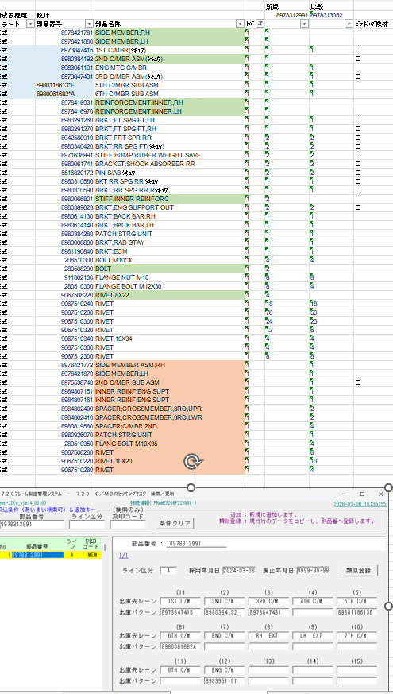
Macro不使用＿A_Cライン_ピッキングマスタ作成貞順

＜基本事項＞
 | ピッキングマスタの作成は、AラインとCラインのみ
 | ① A_Cライン_CM (クロスメンバー) ピッキング
 | ② Aライン_部品ピッキング
 | ※B,Dラインはピッキングの事前準備は現時点では必要無い。

 | ピッキングの一覧表をメンテし、A,Cラインだけを一覧表に入れる。
 |  | \\sv1p000001\藤沢工場\工場向け\P24000(生産管理グループ)\藤沢工場共有フォルダ\企画Ｔｷｬﾋﾞﾈｯﾄ\(05)石澤ﾌｫﾙﾀﾞｰ\藤沢応援\ピッキングデータ作成
 |  | ピッキングマスタ作成台帳.xlsx

 | ※重要：最初にAラインか、Cラインか、を確認する。（Cラインは 720 C/MBRピッキングマスタ だけ。 ）

＜事前準備_マスタ新シートの内容を最新状態に更新＞
 | ●A部品ピッキングは、このシートを参照してピッキングパターンを作る。

＜マスタ新シートの整備の仕方＞
 | ●C:\temp\Newピッキング_対象照会\参照先 の T_VJ_部品出庫先テーブル.xlsx を開く

 | ●上のシートの必要な列を マスタ新 シートに列コピーする
 | →T_VJ_部品出庫先テーブル.xlsx と マスタ新シート 項目が一致する列をコピペ
 |  | （出庫先 パターン 部品番号、部品名称、PC 列ごとコピペする）
 | →重要 部品番号の列は必ず数値形式にすること！！ 左上隅の▲が無い状態。該当セルを全て選んでエラーチェック→数値に変換
 | →マスタ新シート_I列：全て “○”。
左上隅が緑三角 これは文字列の意味
必ず数値に変換する
 | →D列はマクロで作る。A列を１位,B列を２位で昇順ソート。1からスタートする連番を振る。ただし、C列が上の値と違う部分で1に戻る。上から下に向かって『1,2,3,4,1,2,3,1,1,2,1,2,3,4,5』と上から入るイメージ。
 | →E列は、B,C,D列の足し算。

＜数式のチェックする＞ ※下記の数式（関数）が違っていると入力される値が入力されない。
● | ピッキング部品シート ： D～E列
 |  | →ここは、マスタ新シートを参照する。マスタ新シート更新時に#REF!エラーになるケースが多い。
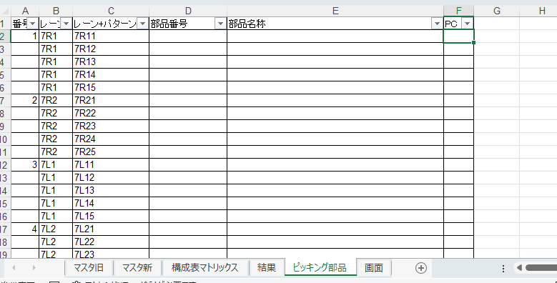
この部分の数式をチェックする。

● | 構成表マトリックスシート ： L12：L120
 |  | →B列の部品番号を マスタ新シートと照合し、該当する部品に○を入力する

● | 構成表マトリックスシート ： L12：L120
 |  | →ピッキング部品シートの内容をコピペすると、R:S列に自動的に数量が出てくる。これが表示されない時は、エラーの発生を意味する。
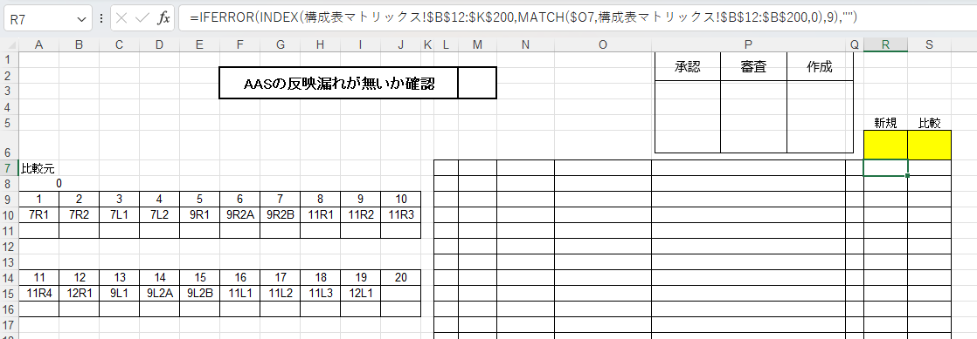

 | <＃REF！エラーがある際の修正方法>
 |  | \\sv1p000001\藤沢工場\工場向け\P24000(生産管理グループ)\藤沢工場共有フォルダ\企画Ｔｷｬﾋﾞﾈｯﾄ\(05)石澤ﾌｫﾙﾀﾞｰ\藤沢応援\ピッキングデータ作成\保管庫 から、過去にこのフォーマットで作成された品番を探す。更新日時：2024年9月～10月 が該当する
 |  | このファイルの数式を、Text Edirtorを経由して、Errorの数式が入力されているセルにペーストする。

＜作成＞
① | 下記フォルダの原紙Aライン用7.xlsxをコピーして新しく作成する納入品番をファイル名にしてファイルを開く

 | ※原紙は絶対に無くさないようにして、BackUpを保管しておく。

② | OBL-EXで新規納入品番（これから作成する）と比較納入品番（流用元）を入力し、Excelで保存。(適当なわかりやすい名前)
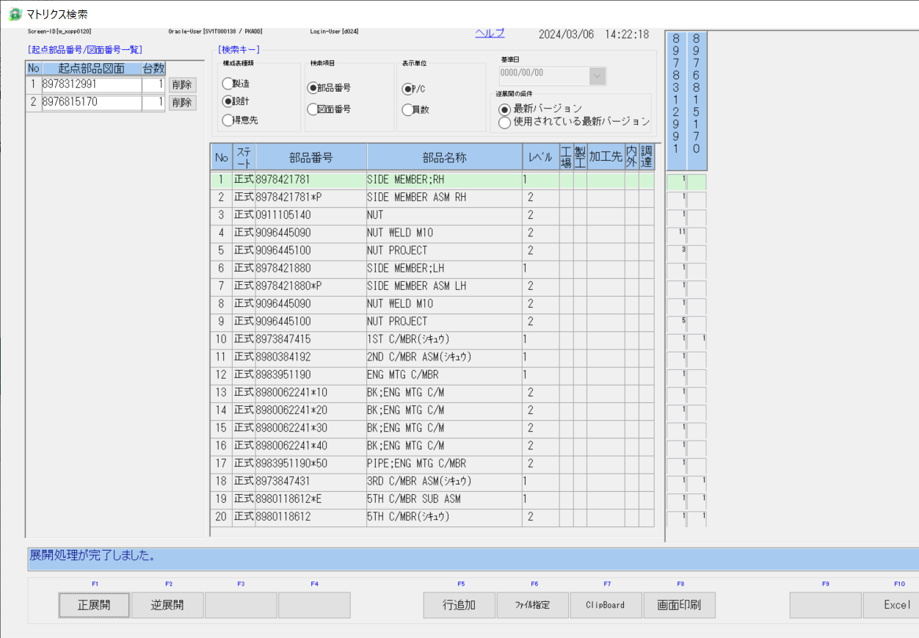
上：新規納入品番
設計 を選ぶ

下：比較納入品番

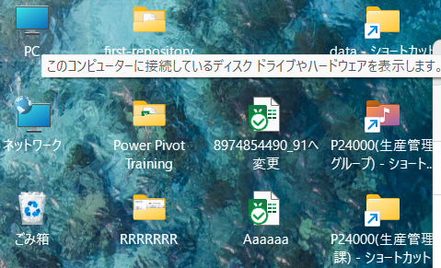

適当なファイル名で保存する

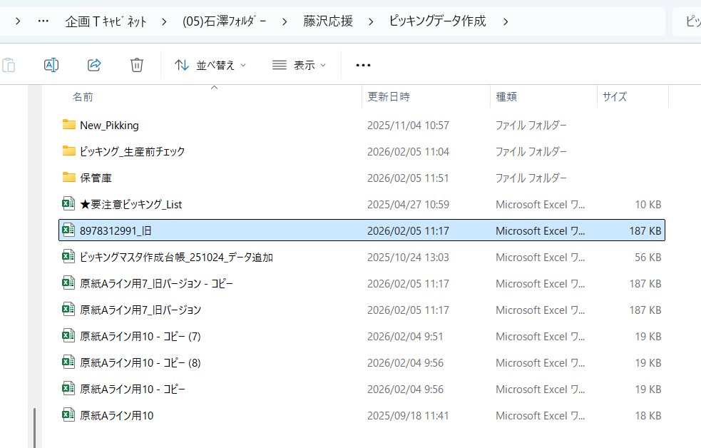

原紙Aライン用7をコピーし、新規（これから作る）フレーム品番を入れる

③ | 作成した新規フレーム品番のファイルに、OBL-EXから取得したマトリクス検索の赤部分をコピー、貼り付け (A列：K列)
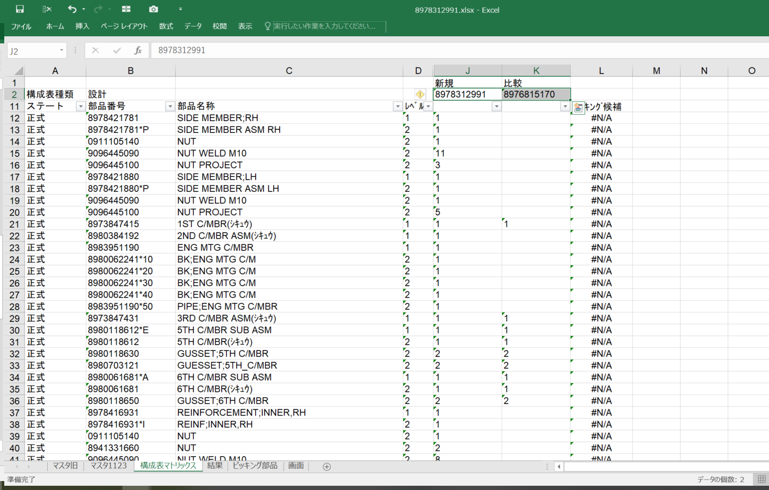

Ｃ

④ | 貼り付け後、B列をデータを文字データから数値データにする
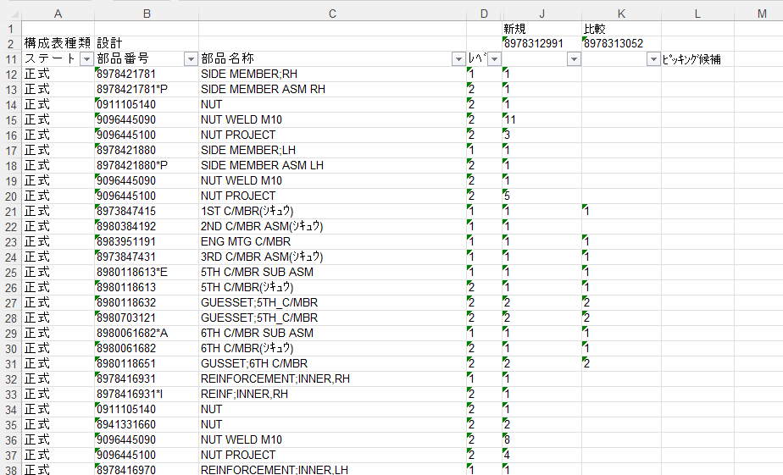
左上隅の緑三角は文字列を意味する。数値に変換しないと、検索式が成り立たない。

B列が数値になると、L列の数式が働き、該当箇所に "○" が出てくる。
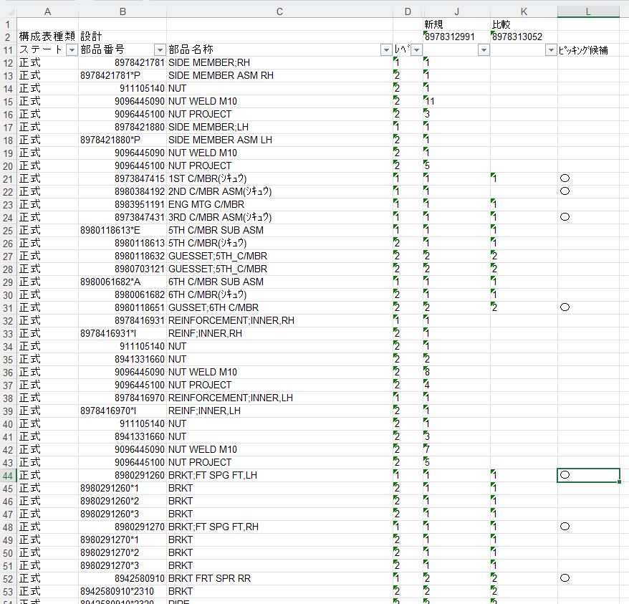

【文字列→数値への変換方法】
変換方法；B12セルを選択 → Ctr+Shift+Downキーで一番下まで選択。黄色▲マークを押す
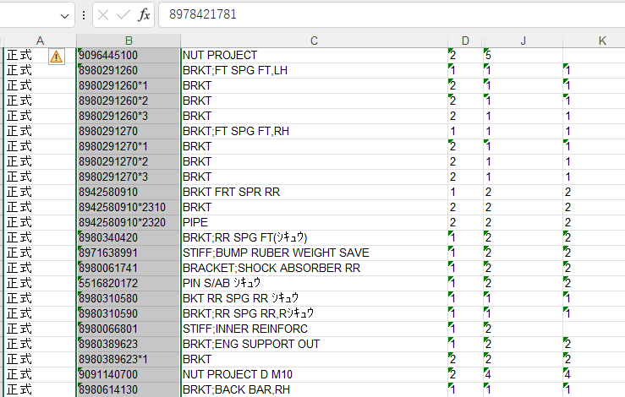

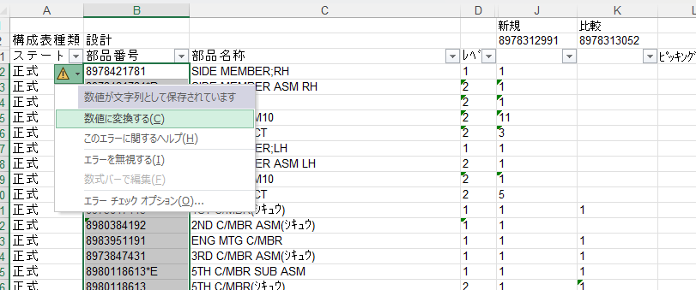

⑤ | 1で作成したファイルに赤部分をコピー、値で貼り付ける ※検索系関数でこの部分は見ていない。
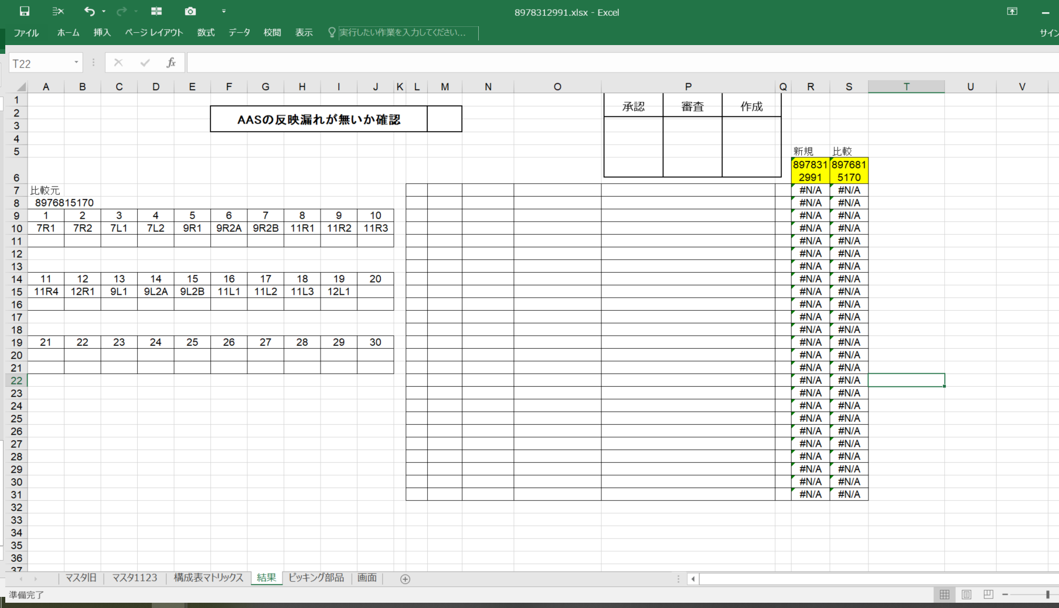

【流用元部品ピッキングパターンの入力】
⑥ | 【720フレーム製造管理システム】【マスタメンテナンス】【720部品ピッキングパターン検索/更新】に比較の納入品番をインプットする
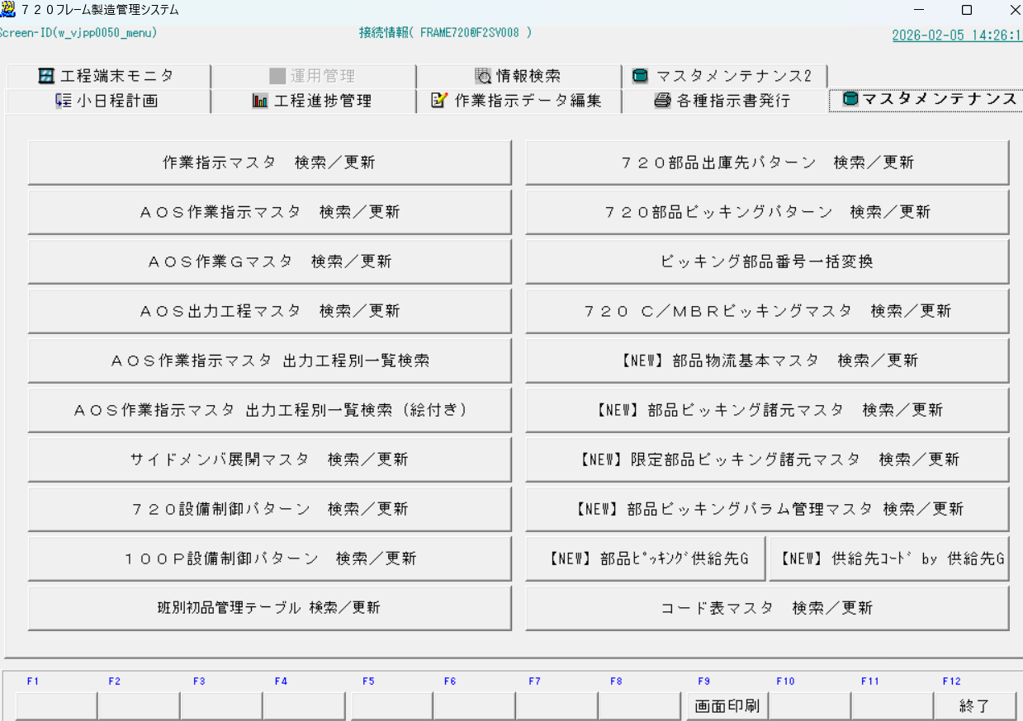

 | ●この内容を、作成した新規フレーム品番のファイルに入力する。 ※’03 と入力すると0が入力できる。文字列形式になっていれば、普通に0も入力できる。
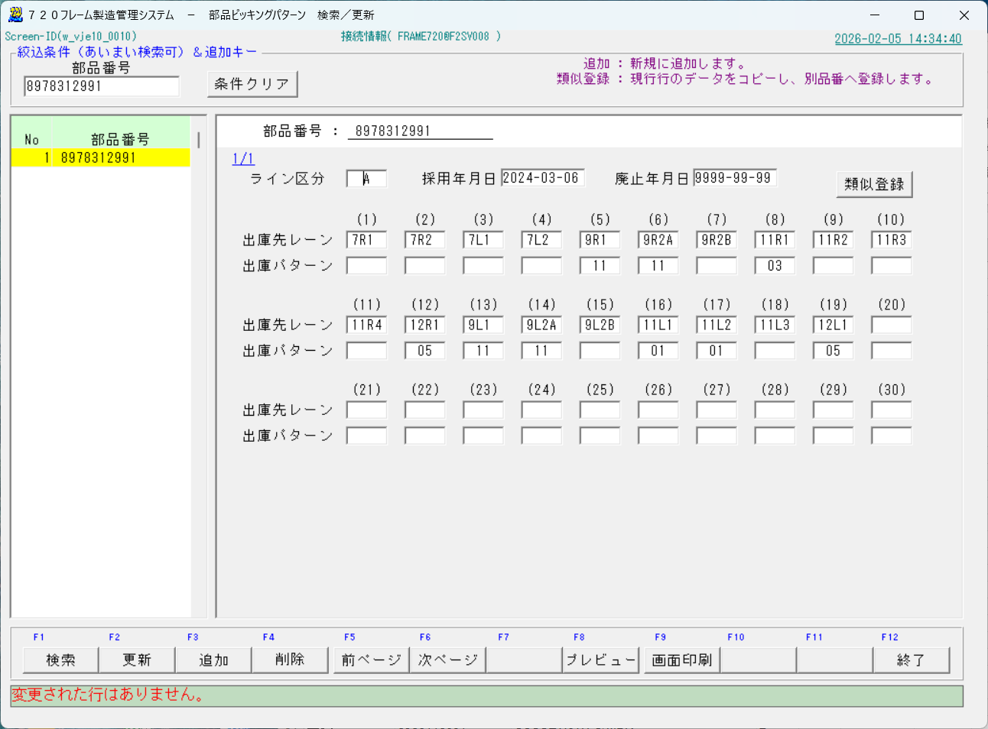

 | ●下の部分に一つ一つ入力する。※注意 この入力作業を必ず先に（このタイミングで）行うこと。
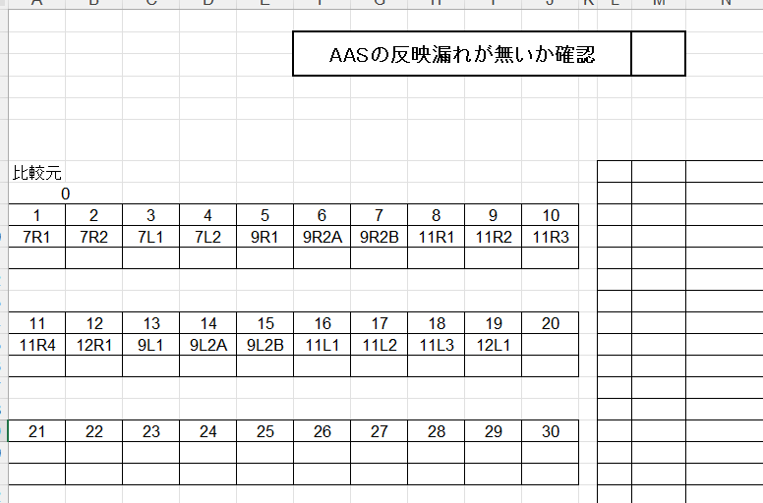

D列 (レベル)："1"でフィルタ
【構成表マトリクスシート(CMピッキング)の整備】
⑦ | データを貼り付けた構成表マトリクス_シートの加工作業
 | D11セル（レベル）→ "1" でフィルタ
 | K11セル → " (空白セル) " でフィルタ
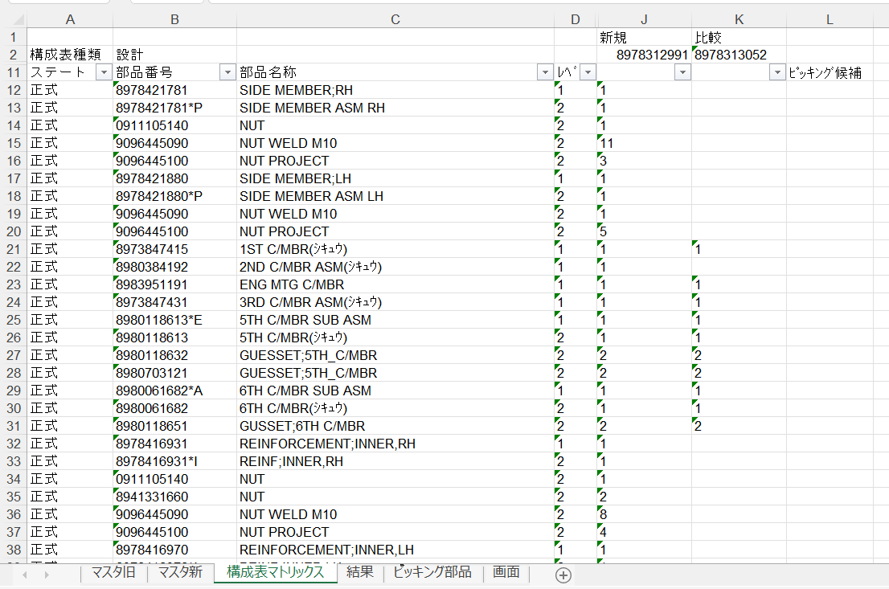

K列 ：" (空白セル) "でフィルタ

 | C. 選択された行の C列 に色を塗る（青、黄以外）。

 | 続いて D11セル（レベル）→ "1" and J11セル → " (空白セル) " でフィルタ
 | C列に色を塗る（青、黄以外）
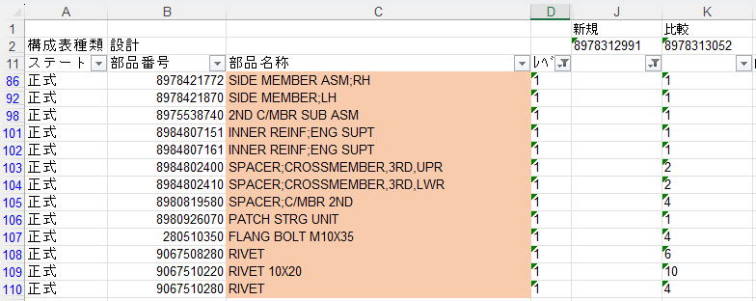

薄緑は新規追加、オレンジは廃止。塗られた全部品がピッキング対象ではない。

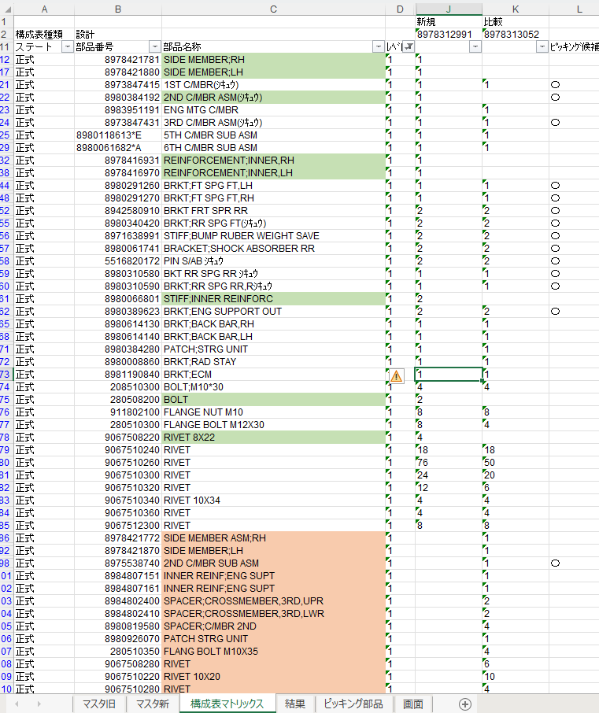

フィルタで#N/A以外
を選択する
【部品ピッキングの表整備】
⑧ | ピッキング部品Sheet, D列で "空白セル" 以外でフィルタをかける。
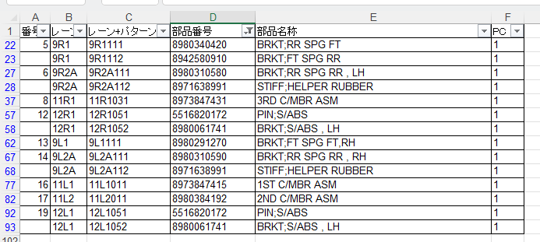

⑨ | 上の表を結果シートに貼り付ける
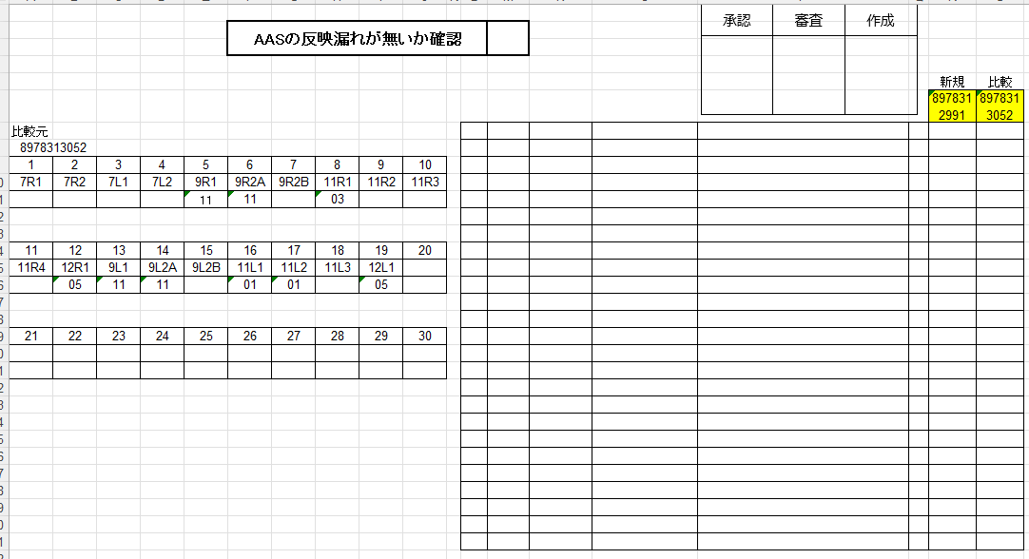

上の表を拡大 左右の数量が違っていれば変更 →今回は2ND C/MBR ASMが変更になっている
⑩ | 変更部分のピッキングパターンを特定する

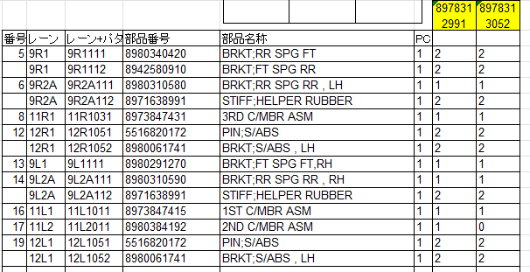

⑪ | ピッキングパターンの調べ方 → マスタ新で部品番号で検索する
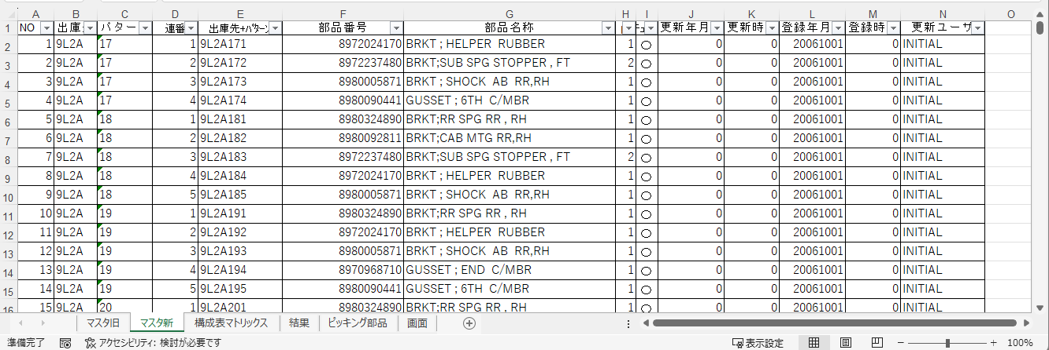

 | 検索結果 ※2クロスは部品数が一つなので簡単
 |  | →出庫先+パターンの末尾は、パターンの中の順番、生産管理課で付与している

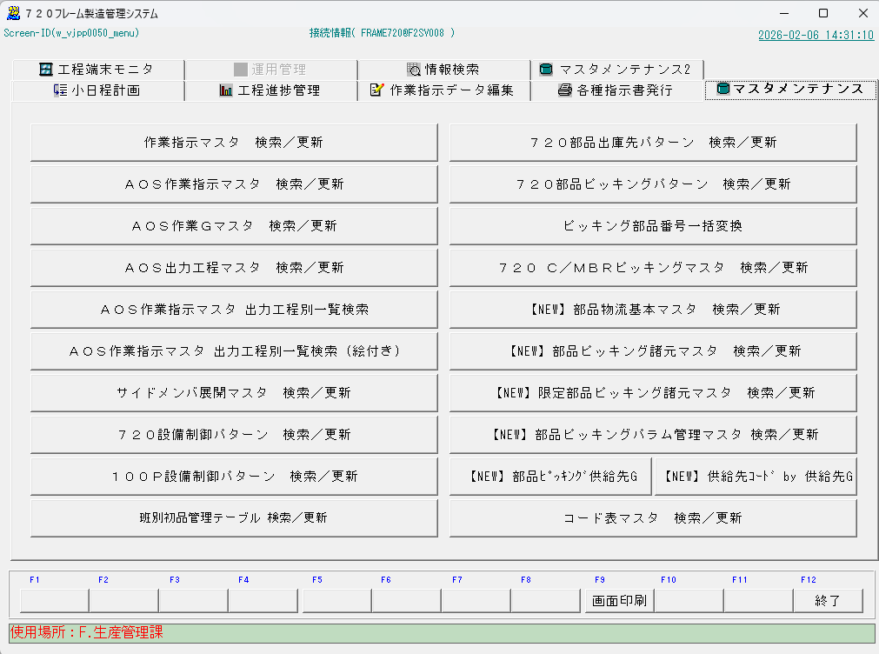
 | 720フレームシステムでも確認できる

 | ●下記の_U__U_BLACKはピッキング作業者が分かりやすいように付加した情報

⑫ | その他 ピッキングパターンの調べ方：構成表マトリックスシートを使う
 | ◆構成表マトリックスシートには、ピッキングに使う部品が全て記載されている。
 | ◆『比較元には存在、新規には無い』 』新規には存在するが比較元には無い』 が色塗りされている。
 | ◆部品数が多いパターンでは、あてはまるパターンが存在しないケースもある。その場合、新規パターンを作成する。
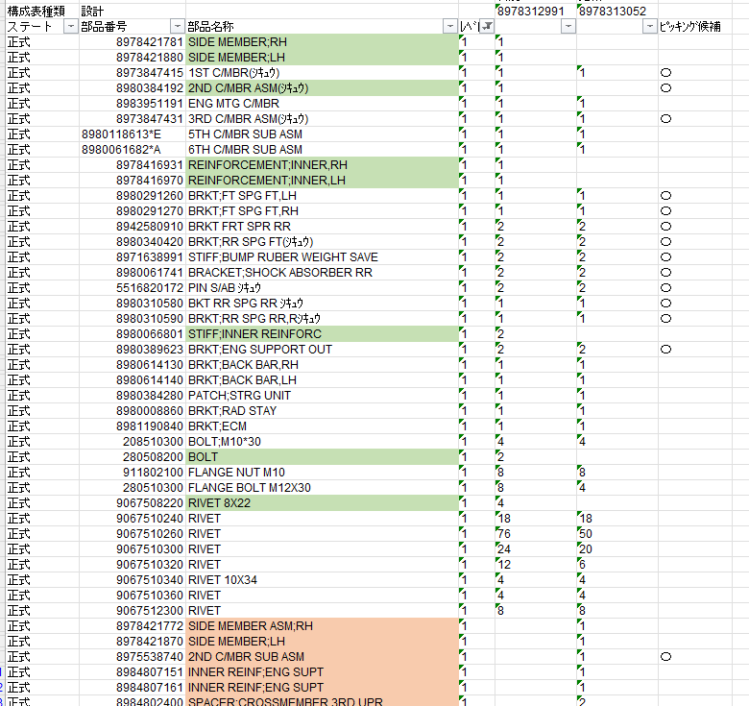

⑬ | 結果 シートへの入力：変更箇所を黄色、太枠、太字で目立つように記入する。
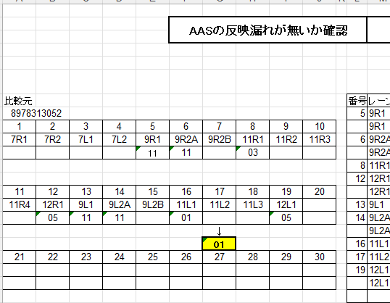

①比較元品番をインプットする
②検索ボタンを押す
③新規品番をインプットする
④類似登録を押す
⑤採用年月日をインプット
⑥変更となる出庫パターンをインプット
⑦更新を押す

⑭ | 720フレームシステムへの入力
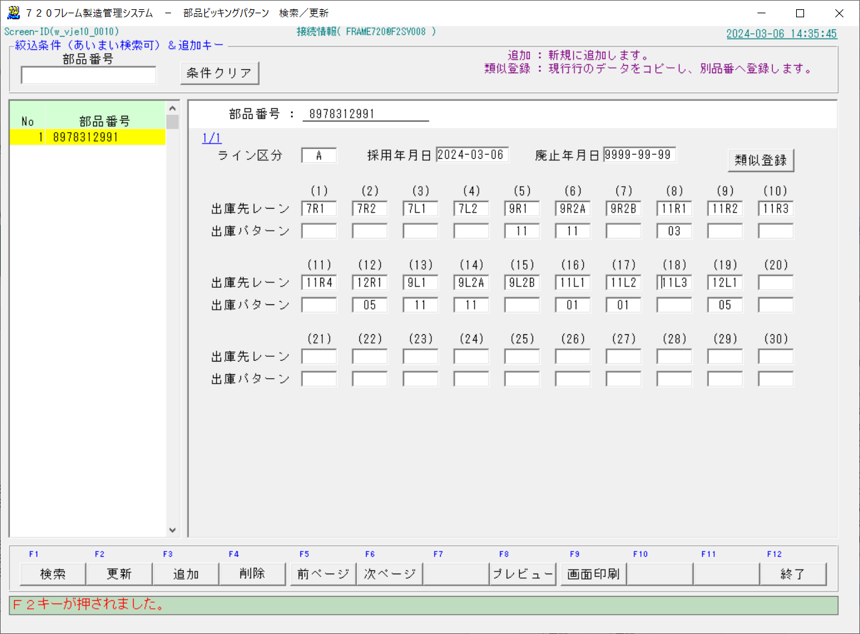

⑥比較と異なる部分をインプット

⑮ | 720フレームシステムの画面Copyを確証として貼り付けて完成
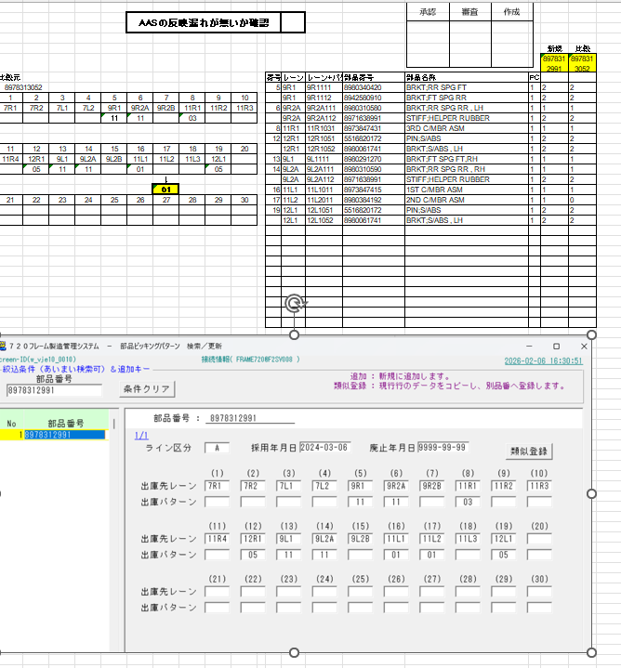

⑯ | 【構成表マトリックス（CMピッキング）】 表の整備
 |  | ◆C列の品名から判断する
 |  | ◆オレンジ色は新規には存在しないので除外
 |  | ◆薄緑色が新規で追加された部品⇒これが変更分
 |  | ◆新規追加、新規と比較両方あり、に関わらず SM該当分のA:B列を薄青に塗る。
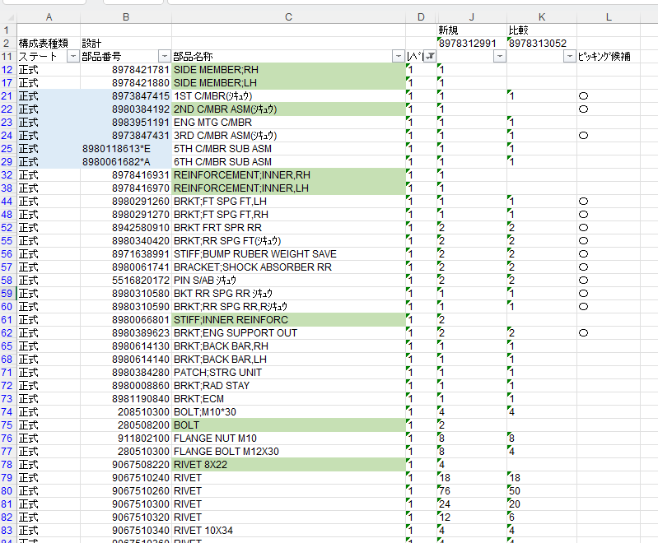
 |  | ◆L列の "○" は部品ピッキングの対象であり、CMピッキングの対象ではない。

①比較元品番をインプットする
②検索ボタンを押す
③新規品番をインプットする
④類似登録を押す
⑤採用年月日をインプット
⑥変更となる出庫パターンをインプット
⑦更新を押す

⑰ | 720C/MBRピッキングマスタに、今回のマスタを登録する。
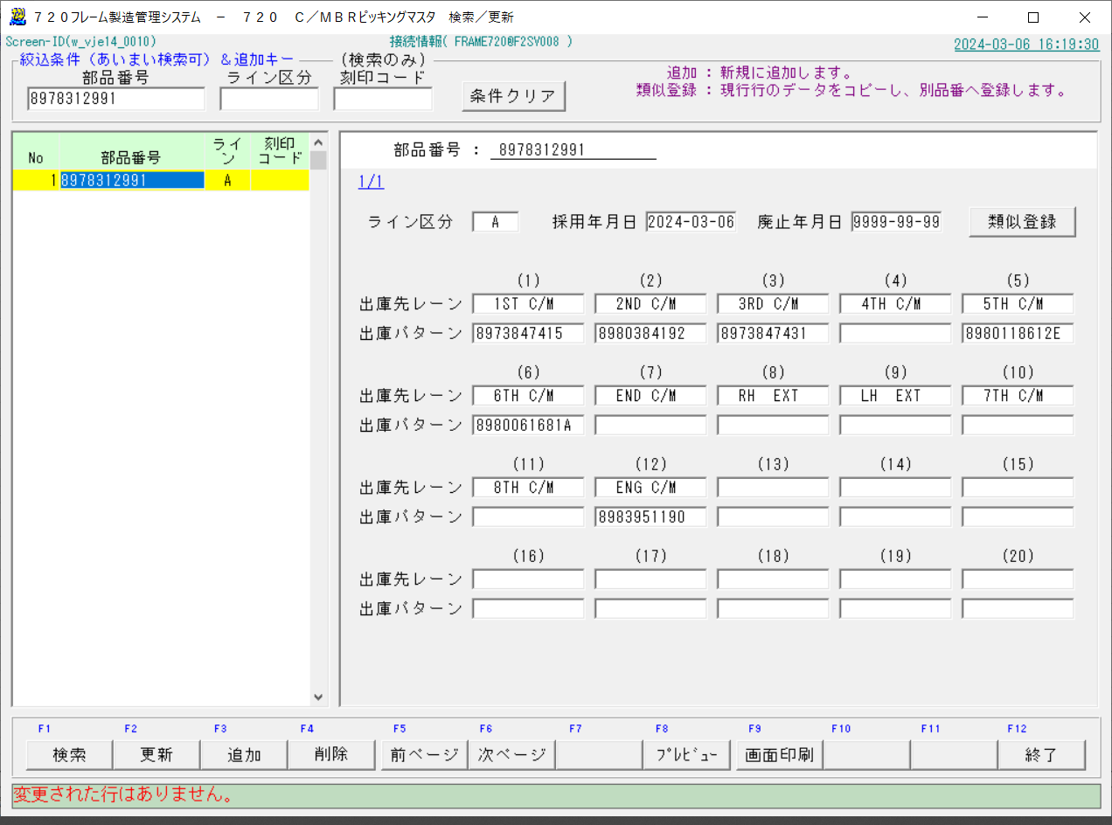

⑱ | 720フレームシステムの画面Copyを確証として貼り付けて完成

